信用交易
融资融券市场交易数据统计(2024-05-23)

标的证券 | 融资融券余额（亿元） | 融资余额（亿元） | 融券余额（亿元） | 融资买入额（亿元） | 融资融券规模变化（亿元） | 融资余额增幅(‰) | 融券余额增幅(%)
统计数据 | 15,379.82 | 14,975.51 | 392.78 | 724.09 | -26.21 | -1.49 | -0.99
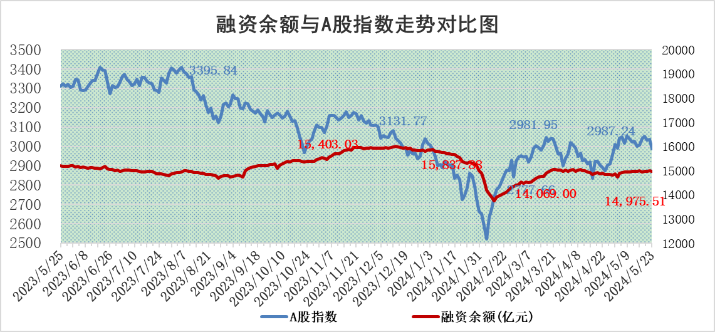

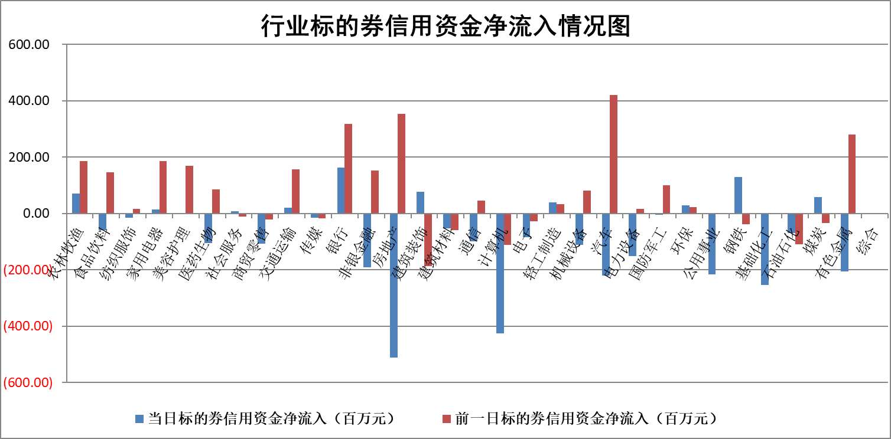

标的基金代码 | 标的基金简称 | 融资余额/市值(%) | 融资余额增幅(%) | 融资买入额/成交金额(%) | （融资余额净增额-融券余额净增额）/市值(‱) | 融券余额降幅(%) | ABS[（融资余额净增额-融券余额净增额）/市值净增额-1](%)
159902 | 华夏中小板ETF | 1.17 | 0.37 | 0.59 | 0.45 | 0.92 | 100.49
159915 | 易方达创业板ETF | 1.80 | 5.76 | 7189.69 | 10.01 | 6.90 | 106.48
159919 | 嘉实沪深300ETF | 0.67 | -1.71 | 4.60 | -1.17 | -0.02 | 98.99
159920 | 华夏恒生ETF | 42.75 | -0.18 | 7.35 | -7.86 | 1.39 | 94.43
159922 | 嘉实中证500ETF | 0.36 | -4.11 | 8.18 | -4.40 | -2.29 | 97.63
159925 | 南方沪深300ETF | 0.07 | 6.26 | 1.90 | -33.55 | -7639.61 | 70.15
159928 | 消费ETF | 0.91 | 0.12 | 0.64 | 0.15 | 2.02 | 100.13
159934 | 易方达黄金ETF | 98.50 | -0.54 | 1.70 | -53.38 | 0.00 | 77.33
159939 | 全指信息技术ETF | 0.77 | -1.87 | 13.58 | -1.46 | 0.00 | 99.23
159940 | 全指金融地产ETF | 0.14 | -2.45 | 0.01 | -0.35 | 0.00 | 99.74
159995 | 半导体芯片ETF | 2.76 | 1.13 | 205.47 | 3.39 | 1.75 | 101.98
159997 | 天弘中证电子ETF | 2.22 | -2.52 | 3.52 | -5.71 | 1.52 | 96.30
159998 | 天弘中证计算机主题ETF | 0.60 | -12.89 | 0.02 | -4.49 | 2.37 | 98.15
510050 | 华夏上证50ETF | 3.88 | 3.05 | 505.12 | 12.57 | 22.31 | 46.43
510180 | 华安上证180ETF | 0.45 | 8.89 | 27.18 | 3.69 | -3.12 | 103.19
510880 | 华泰柏瑞红利ETF | 0.29 | -10.47 | 2.92 | -3.08 | 29.69 | 98.50
510900 | 易方达恒生H股ETF | 52.03 | 0.04 | 6.23 | 2.05 | 0.00 | 101.36
511010 | 5年期国债ETF | 7.47 | -1.36 | 0.05 | -10.33 | 0.00 | 249.30
511380 | 可转债及可交换债券ETF | 3.31 | -1.47 | 4.32 | -4.89 | 0.58 | 107.01
512000 | 全指证券ETF | 8.85 | 4.39 | 49.11 | 37.81 | 14.56 | 131.76
512010 | 沪深300医药卫生ETF | 6.14 | 0.83 | 59.38 | 5.50 | 1.38 | 104.43
512070 | 沪深300非银ETF | 2.06 | -1.07 | 50.27 | -1.91 | 4.91 | 99.40
512400 | 南方中证申万有色金属ETF | 1.97 | 4.79 | 2.82 | 10.38 | 5.10 | 103.14
512580 | 广发中证环保产业ETF | 1.10 | 0.05 | 0.20 | 0.13 | 1.46 | 100.09
512660 | 国泰中证军工ETF | 2.69 | 0.36 | 21.73 | 0.83 | -0.47 | 105.26
512800 | 华宝中证银行ETF | 11.62 | -0.52 | 1.30 | 1.03 | 21.38 | 99.14
512980 | 广发中证传媒ETF | 1.25 | 1.97 | 401.35 | 1.76 | -4.84 | 100.71
515030 | 华夏中证新能源汽车ETF | 2.48 | -5.77 | 8.76 | -14.72 | 4.00 | 93.91
515050 | 华夏中证5G通信主题ETF | 0.95 | 2.29 | 3.56 | 2.26 | 1.46 | 101.48
515070 | 华夏中证人工智能ETF | 3.31 | 2.88 | 24.02 | 10.59 | 2.00 | 107.89
标的股票比较指标 |  | 融资余额/流通A股市值(%) | 融资余额增幅(%) | 融资买入额/成交金额(%) | （融资余额净增额-融券余额净增额）/流通A股市值(‱) | 融券余额降幅(%) | ABS[（融资余额净增额-融券余额净增额）/流通A股市值净增额-1](%)
前十名标的个股 |  | 仁东控股 | 拓日新能 | 华达科技 | 康鹏科技 | 旋极信息 | 聚和材料
 |  | 骏成科技 | 麦格米特 | 成都路桥 | 奕东电子 | 宏昌科技 | 中微公司
 |  | 纽泰格 | 金刚光伏 | 高铁电气 | 麦格米特 | 腾景科技 | 纵横股份
 |  | 雅博股份 | 康鹏科技 | 药易购 | 华阳智能 | 泛亚微透 | 普莱得
 |  | 华安鑫创 | 方邦股份 | 南山智尚 | 威尔高 | 欧圣电气 | 中机认检
 |  | 容百科技 | 立高食品 | 金开新能 | 辰奕智能 | 华纺股份 | 常青科技
 |  | 中研股份 | 晓鸣股份 | 海普瑞 | 东方日升 | 芯联集成 | 三联锻造
 |  | 数码视讯 | 奕东电子 | 康为世纪 | 固高科技 | 三江购物 | 湖北广电
 |  | 阿尔特 | 东南电子 | 纳微科技 | 光大同创 | 力合微 | 思泉新材
 |  | 致尚科技 | 星宇股份 | 富春股份 | 达利凯普 | 宇邦新材 | 华达科技
后十名标的个股 |  | 中泰化学 | 隆扬电子 | 南模生物 | 瑜欣电子 | 海航控股 | 万丰股份
 |  | 特发信息 | 瑜欣电子 | 普利制药 | 盛景微 | 安记食品 | 赛伍技术
 |  | 海峡创新 | 漱玉平民 | 威创股份 | 中捷精工 | 联动科技 | 慧智微
 |  | 傲农生物 | 坚朗五金 | 东旭蓝天 | 赛维时代 | 亚通股份 | 安达智能
 |  | 超华科技 | 云南能投 | 东旭光电 | 聚赛龙 | 激智科技 | 美信科技
 |  | 华微电子 | 聚赛龙 | 中泰化学 | 隆扬电子 | 长城军工 | 奥尼电子
 |  | 证通电子 | 赛维时代 | 特发信息 | 中研股份 | 意华股份 | 新诺威
 |  | 爱康科技 | 中捷精工 | 海峡创新 | 维海德 | 西藏天路 | 智信精密
 |  | 长江健康 | 盛景微 | 傲农生物 | 漱玉平民 | 安迪苏 | 航天南湖
 |  | 亿利洁能 | 华恒生物 | 超华科技 | 永达股份 | 飞荣达 | 中颖电子
说明：1.以上普通交易数据和信用交易数据皆以交易日收盘后数据为基准；2.上述标的证券总数据只计算标的证券市场总数据，不包括从标的证券中调出去标的证券数据，所以与交易所公布的总值略有不同； 3.上述行业采用申万一级行业分类；4.以上标的基金和标的个股中比较的6个指标值中：前5个（从左至右）为正向指标，值越大排名越靠前；第6个为逆向指标，值越小，排名越靠前；5.第6个指标中ABS[]表示求绝对值，其主要用于考量信用资金相对净流入对股价相对净变化的贡献程度；6.数据来源：wind，交易所。

 |  |  |  | 证券代码 | 新增融资余额 | 融资买入额 | 融资买入增幅前10
 |  | 1 | 拓日新能 | 002218 | 32614162 | 48399010 | 58%
 |  | 2 | 麦格米特 | 002851 | 162469805 | 330760813 | 44%
 |  | 3 | 金刚光伏 | 300093 | 21496623 | 42274526 | 31%
 |  | 4 | 康鹏科技 | #N/A | #N/A | #N/A | #N/A
 |  | 5 | 方邦股份 | 688020 | 17589179 | 36561619 | 29%
 |  | 6 | 立高食品 | 300973 | 13891535 | 15545708 | 26%
 |  | 7 | 晓鸣股份 | 300967 | 9871483 | 26753379 | 25%
 |  | 8 | 奕东电子 | 301123 | 25934140 | 81151631 | 24%
 |  | 9 | 东南电子 | 301359 | 4382757 | 8769800 | 23%
 |  | 10 | 星宇股份 | 601799 | 15148193 | 18243888 | 23%

